Task
编号 | TASK | 前端 |  |  | 后端
 |  | 负责人 | 开始时间 | 计划完成时间 | 负责人 | 开始时间 | 计划完成时间 | 分类 | 备注 | 重要度 | 状态 | check
1 | 项目添加、修改 | 刘晓栋 | 2018-12-18 | 2018-12-19 | 张凯然 | 2018-12-19 | 2018-12-19
2 | 项目审批(我的) | 刘晓栋
3 | 报价发起 | 刘晓栋 | 2018-12-20 | 2018-12-21 | 张凯然/洪晨在 | 2018-12-18 | 2018-12-21
4 | 报价查看 | 刘晓栋 | 2018-12-22 | 2018-12-22 | 陈思翰 | 2018-12-18 | 2018-12-22
5 | Input：查看 | 李盛宁 | 2018-12-20 | 2018-12-20 | 张凯然 | 2018-12-20 | 2018-12-20
6 | Input: 上传新的，上传新版本，删除版本 | 李盛宁 | 2018-12-21 | 2018-12-21 | 张凯然 | 2018-12-21 | 2018-12-21
5 | 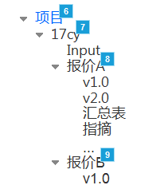 左边树： | 刘晓栋 | 2018-12-18 | 2018-12-22 | 余胤 | 2018-12-18 | 2018-12-19
6 | 工数，显示 | 王文杰 | 2018-12-21 | 2018-12-21 | 余胤 | 2018-12-20 | 2018-12-21
7 | 工数，编辑 | 王文杰 | 2018-12-22 | 2018-12-27 | 余胤 | 2018-12-22 | 2018-12-27
8 | 权限：编辑 | 刘晓栋 | 2018-12-22 | 2018-12-26 | 余胤 | 2018-12-22 | 2018-12-26
9 | 权限：各页权限控制 | 李盛宁 | 2018-12-26 | 2018-12-30 | 余胤 | 2018-12-26 | 2018-12-30
8 | 批摘: 填写、回复 | 刘晓栋 | 2018-12-27 | 2018-12-30 | 张凯然 | 2018-12-27 | 2018-12-30
9
10

设计辅助系统流程图
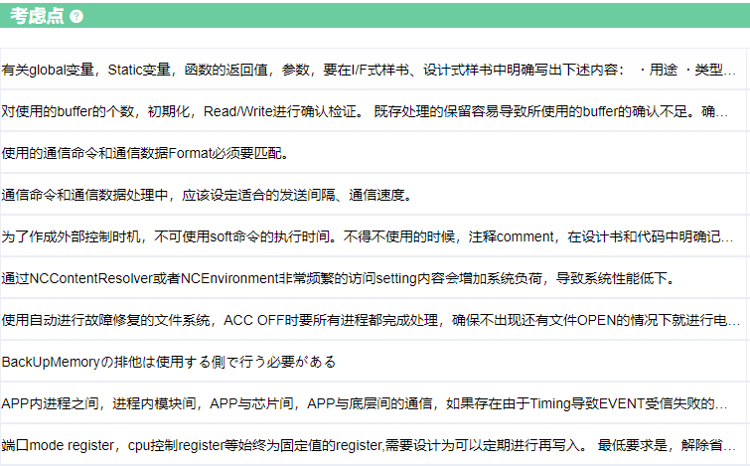
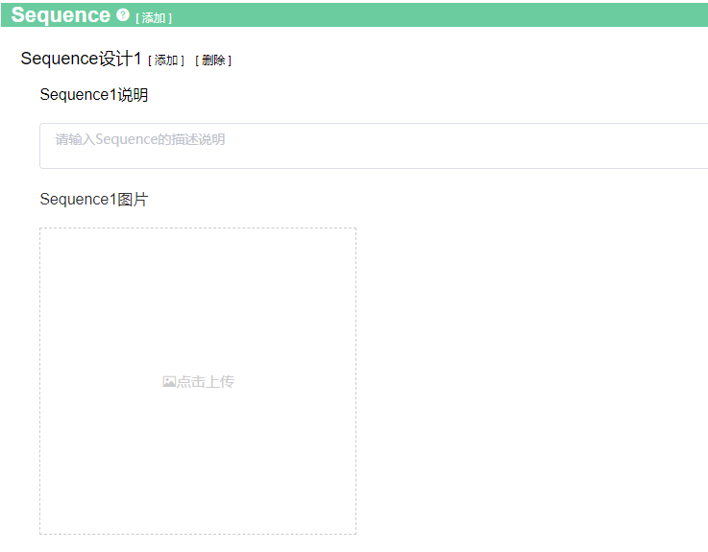
设计 | 影响范围确认 |  |  |  |  | 设计修改
1. UseCase设计 |  | 3. 场景选择 | 4. 影响范围确认DRBFM |  |  |  | 5. 影响确认结果反应到Sequence中
 |  |  | 行title 为考虑点总结出来的担心点
 |  |  | 列title 为场景选择中选出来的变更点变化点
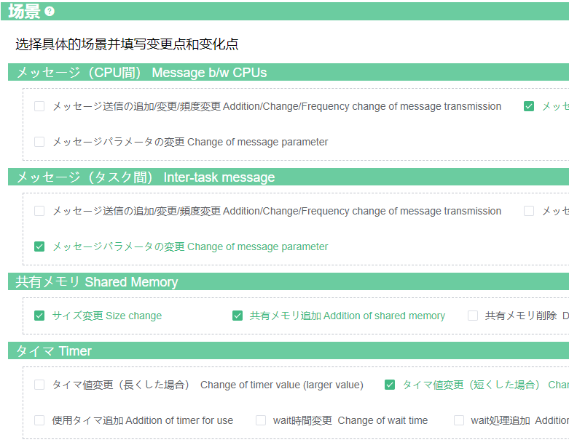
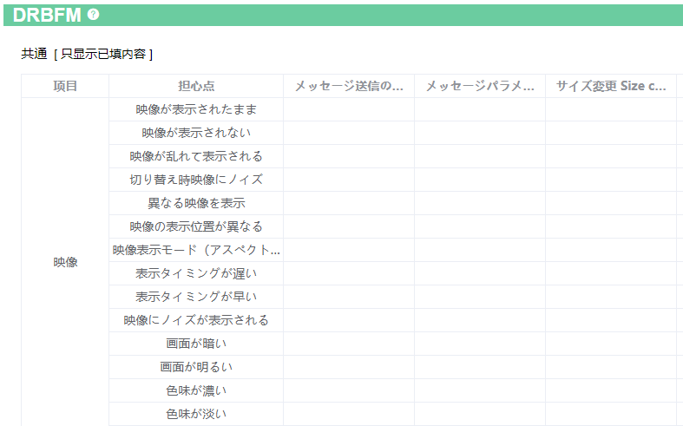
根据选定的场景筛选出影响范围确认用担心点

2. Sequence设计
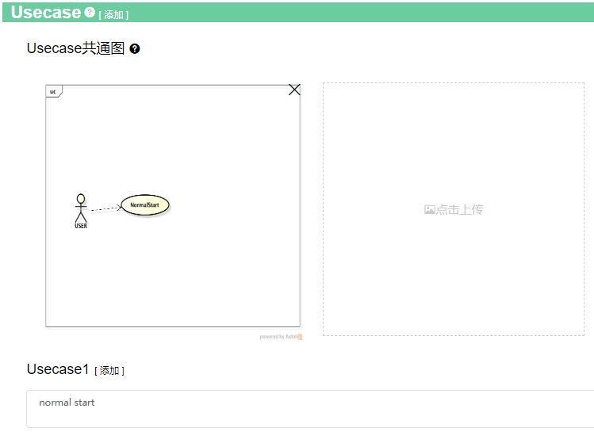

考虑点按照下面结构整理
变更场景
⇒担心点
⇒需要考虑内容
 |  |  |  | 4-1. 点击上记行Title， | 4-2. 确认完考虑点之后、
 |  |  |  | 确认各担心点的 | 在上记表格中可能有问题的格子中，
 |  |  |  | 详细考虑点 | 填序号

Class图
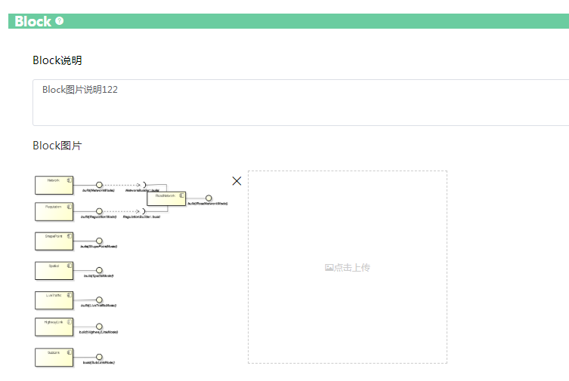
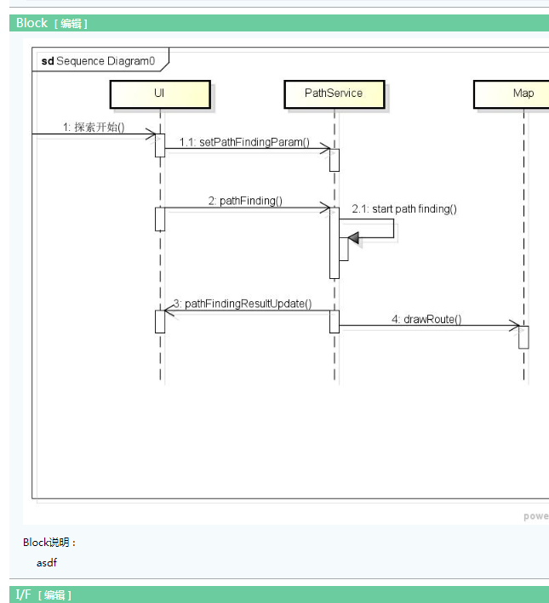
位置 | Class放在Block和IF之间

编辑画面 | 参考Block图

Activity図

位置 | Sequence和Resource之间， 详细画面位置一样。

详细设计
详细设计 | 添加、编辑画面

详细设计

下拉选择框
选择基本设计

选择框：选中的话，基本设计的信息，就会拷贝到详细详细，否则的话，创建一个空白的详细设计书。

拷贝基本设计

根据基本设计生成详细设计标题：基本设计 改为 详细设计, BasicDesign 改为 DetailDesign。也可以用户编写

UseCase列表
UseCase

用户输入时，通过弹出框来选择式样书
UseCase Name | SubUseCase | 说明（变更点/对应内容等） | 关联式样书
VoiceRecog Common操作 | sub uc1 名称 | 主要对应VR的通常操作 | func_4_03_VoiceRecog.xlsm 4.3.2.1.音声認識状態 Id1 func_4_03_VoiceRecog.xlsm 4.3.2.1.音声認識状態 Id2 func_4_03_VoiceRecog.xlsm 4.3.2.1.音声認識状態 Id3
 | sub uc2 名称 |  | func_4_03_VoiceRecog.xlsm 4.3.2.1.音声認識状態 Id1 func_4_03_VoiceRecog.xlsm 4.3.2.1.音声認識状態 Id2 func_4_03_VoiceRecog.xlsm 4.3.2.1.音声認識状態 Id3

 | 式样书，下拉框 | 章节号(自己输入） | 技能ID(自己输入）

